ユーザビリティ
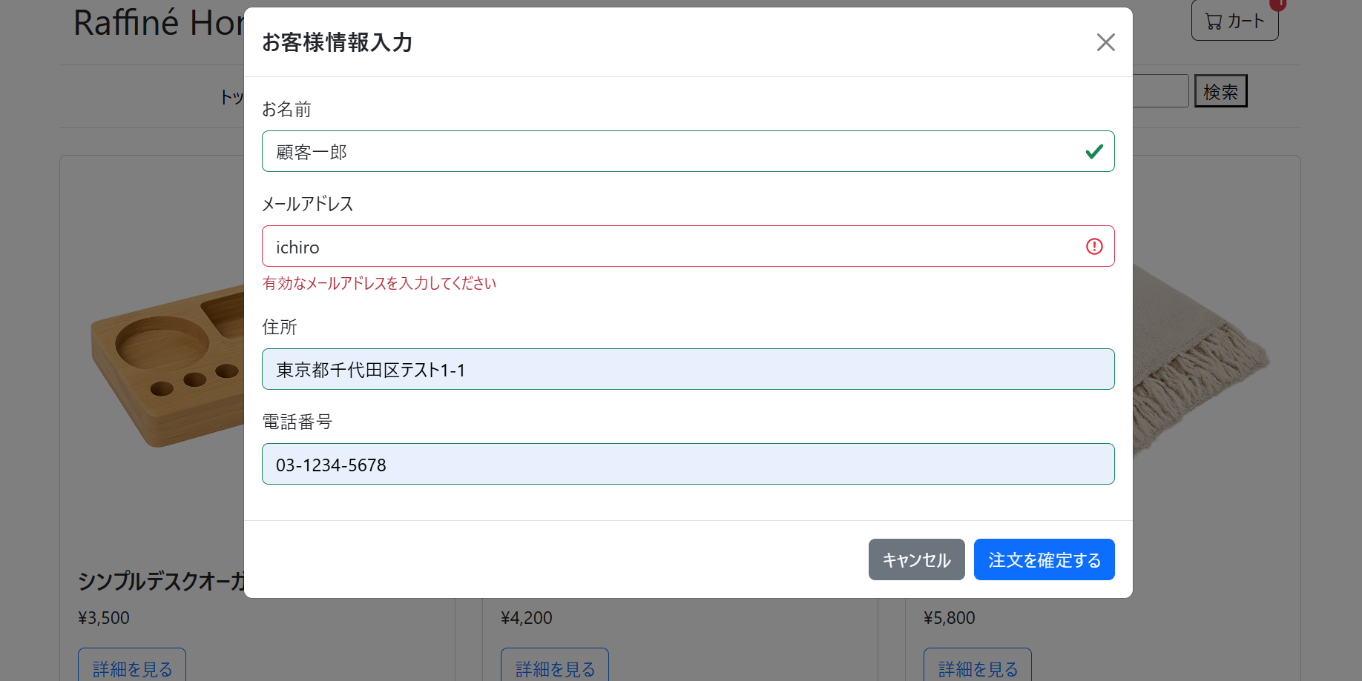
1. 各入力欄のラベル（「お名前」「メールアドレス」等）が内容と一致していること。
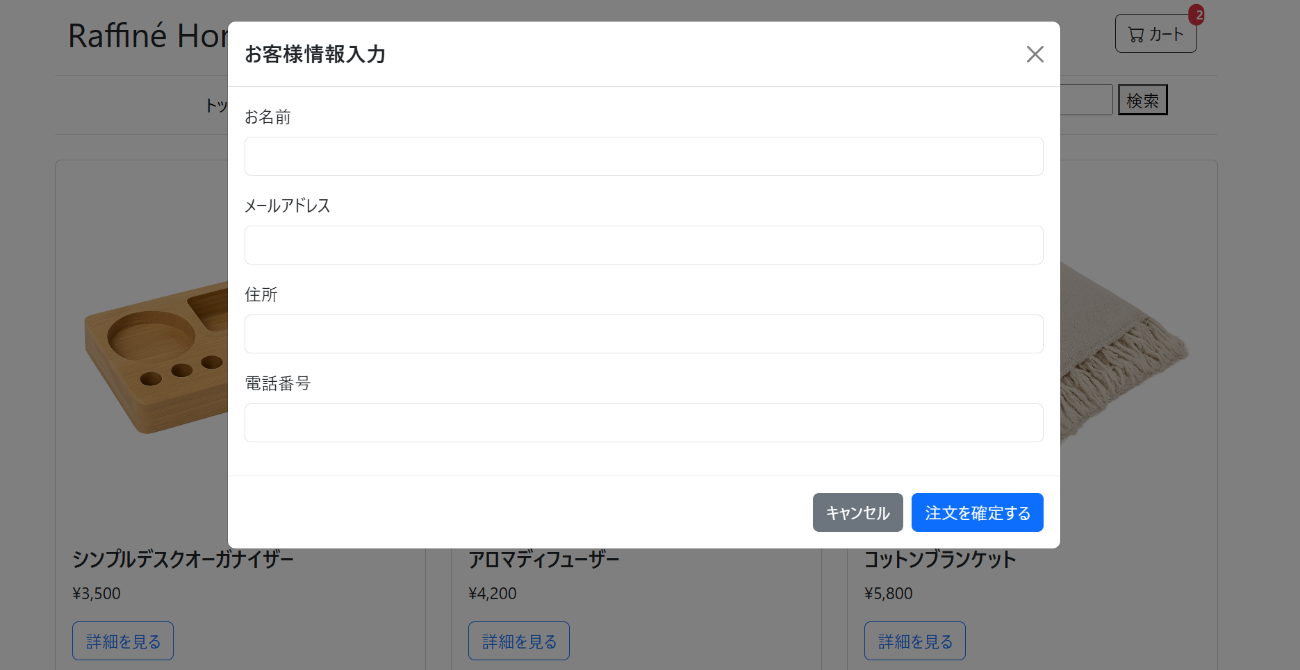

バリデーションエラー時のメッセージ

